記載例
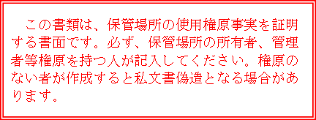
保管場所の所有者や管理者自らが使用する自動車の車庫証明又は届出をする場合。
〔使用権原書〕の記載例
※黒色ボールペンで記入してください。

保管場所を借りた場合。

自認書の場合、記入の必要はありません。

（申請者・届出者欄と同一です。）

（使用承諾の場合は必ず記入）

（使用者と契約者が異なる場合に記入してください。）

この書面の作成者（証明者）が、どのような権原に基づき作成しているかを示すもので、所有者の管理委託を受けた人は「管理者」欄に✓をしてください。

両方に権原を有する場合は
両方に✓をしてください。

この書面を作成した日付

